结果
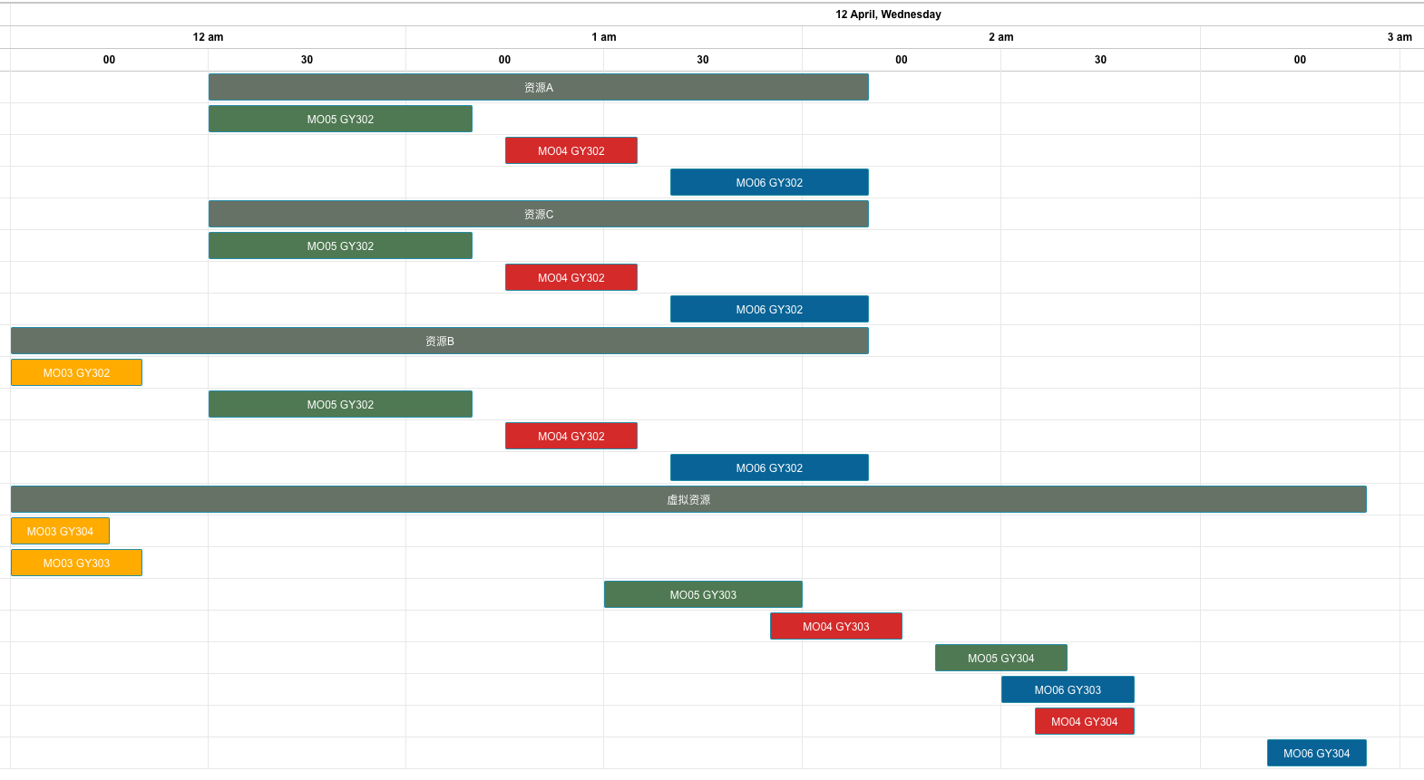
测试 | 前置工单 | 资源优先级 | 锁排程 | 设备换型 | 数据体现：锁排程，工单5延期30分钟
4 | 无 | 有 | 有 | 有 |  |  |  | 正排锁排程表内容（为了甘特图美观，与倒排非同一个时间）
工单编号 | 物料编号 | 工序 | 资源组 | 资源组ID | 资源数量 | 计划开始时间 | 计划结束时间（资源） | 工单UUID | 物料编号 | 工序 | 资源池 | 资源ID | 资源需求 | 开始时间 | 结束时间(资源)
MO03 | FG03 | GY304 | 虚拟资源 | R012 | 1 | 2023/04/12 00:00 | 2023/04/12 00:15 | MO05 | FG05 | GY302 | 资源A | R004 | 1 | 2023/04/12 00:30 | 2023/04/12 01:10
MO03 | FG03 | GY302 | 资源B | R005 | 1 | 2023/04/12 00:00 | 2023/04/12 00:20 |  |  |  | 资源B | R005 | 1 | 2023/04/12 00:30 | 2023/04/12 01:10
MO03 | FG03 | GY303 | 虚拟资源 | R012 | 1 | 2023/04/12 00:00 | 2023/04/12 00:20 |  |  |  | 资源C | R006 | 2 | 2023/04/12 00:30 | 2023/04/12 01:10
MO05 | FG05 | GY302 | 资源A | R004 | 1 | 2023/04/12 00:30 | 2023/04/12 01:10
 |  |  | 资源C | R006 | 2 | 2023/04/12 00:30 | 2023/04/12 01:10
 |  |  | 资源B | R005 | 1 | 2023/04/12 00:30 | 2023/04/12 01:10 | 倒排锁排程表内容（为了甘特图美观，与正非同一个时间）
MO04 | FG04 | GY302 | 资源A | R004 | 1 | 2023/04/12 01:15 | 2023/04/12 01:35 | 工单UUID | 物料编号 | 工序 | 资源池 | 资源ID | 资源需求 | 开始时间 | 结束时间(资源)
 |  |  | 资源C | R006 | 2 | 2023/04/12 01:15 | 2023/04/12 01:35 | MO05 | FG05 | GY302 | 资源A | R004 | 1 | 2023/04/23 20:00 | 2023/04/23 20:40
 |  |  | 资源B | R005 | 1 | 2023/04/12 01:15 | 2023/04/12 01:35 |  |  |  | 资源B | R005 | 1 | 2023/04/23 20:00 | 2023/04/23 20:40
MO05 | FG05 | GY303 | 虚拟资源 | R012 | 1 | 2023/04/12 01:30 | 2023/04/12 02:00 |  |  |  | 资源C | R006 | 2 | 2023/04/23 20:00 | 2023/04/23 20:40
MO06 | FG06 | GY302 | 资源A | R004 | 1 | 2023/04/12 01:40 | 2023/04/12 02:10
 |  |  | 资源C | R006 | 2 | 2023/04/12 01:40 | 2023/04/12 02:10
 |  |  | 资源B | R005 | 1 | 2023/04/12 01:40 | 2023/04/12 02:10
MO04 | FG04 | GY303 | 虚拟资源 | R012 | 1 | 2023/04/12 01:55 | 2023/04/12 02:15
MO05 | FG05 | GY304 | 虚拟资源 | R012 | 1 | 2023/04/12 02:20 | 2023/04/12 02:40
MO06 | FG06 | GY303 | 虚拟资源 | R012 | 1 | 2023/04/12 02:30 | 2023/04/12 02:50
MO04 | FG04 | GY304 | 虚拟资源 | R012 | 1 | 2023/04/12 02:35 | 2023/04/12 02:50
MO06 | FG06 | GY304 | 虚拟资源 | R012 | 1 | 2023/04/12 03:10 | 2023/04/12 03:25

